注文書
第3回全九州トランポリン競技シンクロナイズド選手権大会 お 弁 当 注 文 書 （ 500円 ）

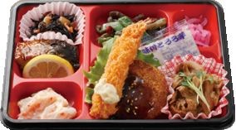
500enn | 配 達 ⇒ 9:00～12:00、 回収 ⇒ 15:00
 | 申込締切 ⇒ 9月13日（水）
 | 申 込 先 | trampoline_spacewalk@yahoo.co.jp
 | チーム名 |  |  |  | 写真はイメージです
 | 担 当 者 |  |  | 連 絡 先
 | 個数をインプットして下さい！
 | お弁当名 | 9月22日(金) |  | 9月23日(土) |  | 9月24日(日)
 |  | 個数 | 金額 | 個数 | 金額 | 個数 | 金額
 | 日替わり |  | ¥- |  | ¥- |  | ¥-
 |  |  |  |  | 合 計 | ¥-

